关系图
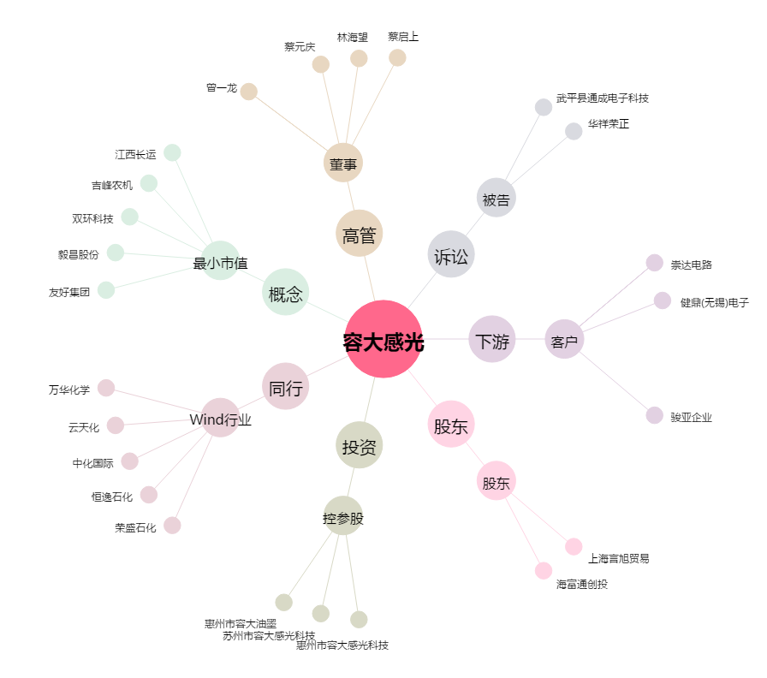
容大感光[300576.SZ] - 关系概览图

